Bénin
 | Bénin - COURBE DE TAUX 10/04/2020

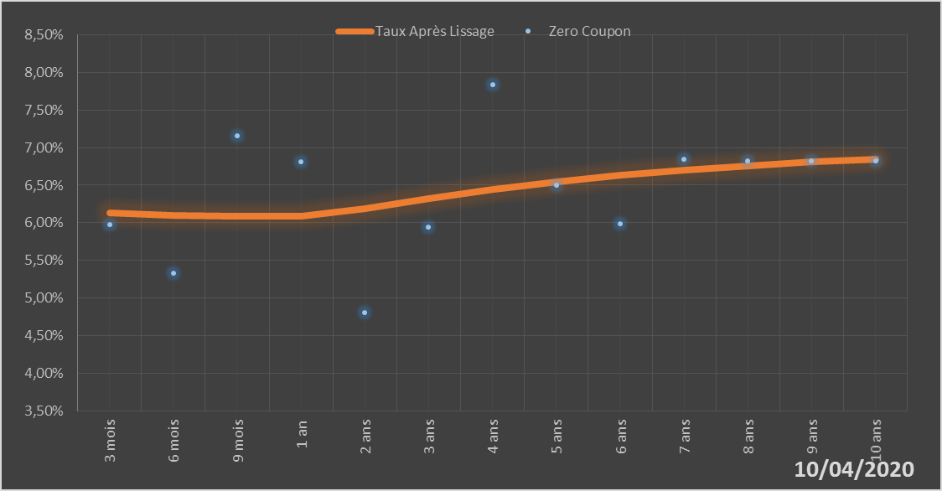
 |  | Maturité | Zero Coupon | Taux Après Lissage
 |  | 3 mois | 5.9724% | 6.1323%
 |  | 6 mois | 5.3251% | 6.0960%
 |  | 9 mois | 7.1610% | 6.0835%
 |  | 1 an | 6.8148% | 6.0879%
 |  | 2 ans | 4.8068% | 6.1894%
 |  | 3 ans | 5.9430% | 6.3250%
 |  | 4 ans | 7.8331% | 6.4473%
 |  | 5 ans | 6.4982% | 6.5485%
 |  | 6 ans | 5.9923% | 6.6313%
 |  | 7 ans | 6.8455% | 6.7001%
 |  | 8 ans | 6.8287% | 6.7580%
 |  | 9 ans | 6.8217% | 6.8076%
 |  | 10 ans | 6.8224% | 6.8507%

2020-04-10
oui

Bénin

